Solicitud gráfica
 | Área: | Matemáticas |  |  | Fecha:
 | Grado: | 9 |  |  | 2016-03-23
 | Título del tema: | La circunferencia y las relaciones entre sus elementos |  |  | ¿Cuaderno de estudio o recurso? | Recurso
 | Editor: | Adriana Ma. Pachón |  |  | Motor del recurso | F13

 | Código guión o recurso: | MA_09_10_CO_REC230 | ← Para determinar este código, visite la hoja de Ayuda
 |  |  |  |  | ESPECIFICACIÓN DE ARCHIVOS A ENTREGAR
Núm. | Archivo Shutterstock o ruta en web | Imagen para: | Tipo | Ubicación de la imagen en el recurso F13 | Nombre imagen SMALL | Tamaño imagen SMALL | Nombre imagen ZOOM | Tamaño imagen ZOOM | Descripción | Observaciones
IMG01 | Ver descripción | Recurso F13 | Ilustración | Simple | MA_09_10_CO_REC230_IMG01n.jpg | 240 x 375 px | MA_09_10_CO_REC230_IMG01a.jpg | 800 x 460 px | Pantallazo del programa Cabri con la construcción planteada. | 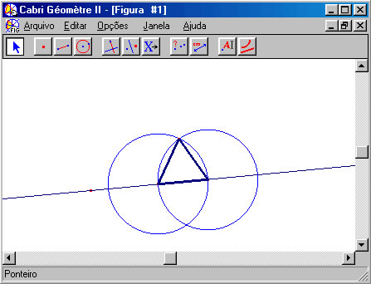
IMG02 | Ver descripción | Recurso F13 | Ilustración | Doble | MA_09_10_CO_REC230_IMG02n.jpg | 240 x 185 px | MA_09_10_CO_REC230_IMG02a.jpg | 800 x 460 px | Pantallazo del programa Cabri con la construcción planteada. Circunferencia de nombre c y con centro O. Un punto fuera de la circunferencia, llamado P. | 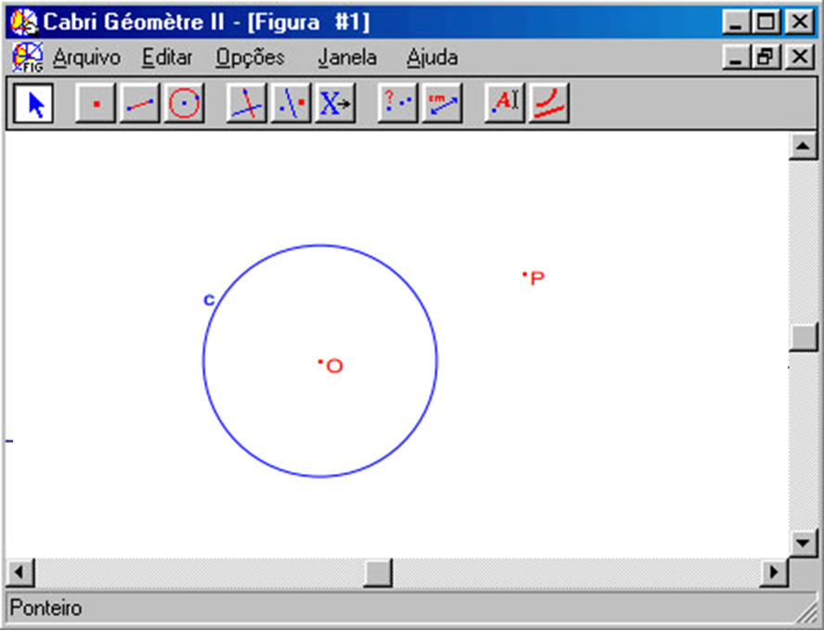
IMG03 | Ver descripción | Recurso F13 | Ilustración | Doble | MA_09_10_CO_REC230_IMG03n.jpg | 240 x 185 px | MA_09_10_CO_REC230_IMG03a.jpg | 800 x 460 px | Pantallazo del programa Cabri con la construcción planteada. Circunferencia con centro O. Los puntos sobre la circunferencia son: A,B,Q y P. Las líneas que unen cada trio de puntos deben ir en colores diferentes como se muestra en la imagen. | 